상품제안서
워터맨엑스퍼트스텐레스스틸만년필 | 상품코드: S22329

 |  |  |  |  |  |  | 02-713-8555 | www.synergygift.co.kr
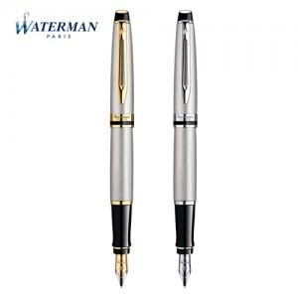

【상세/제작정보】

【인쇄/포장옵션】 | 레이저 / 포장지포장

【공급단가】 | 수량 | 10~ | 50~ | 100~ | 300~ | 500~
*VAT별도 | GT단가 | 267,300원 | 262,840원 | 256,160원 | 251,700원 | 245,020원
 | CT단가 | 243,540원 | 239,480원 | 233,390원 | 229,330원 | 223,240원

【상품 URL】 | https://www.synergygift.co.kr:443/src/goods_detail.php?gdno=22329

